壯中葷食
日期 | 星期 | 主食 | 副食 |  |  | 湯 | 水果/乳品 | 熱量 (大卡) | 全穀 雜糧類 (份) | 豆魚 蛋肉類 (份) | 蔬菜類 (份) | 油脂類 (份) | 水果類 (份) | 乳品類 (份) | 鈣 含量 (mg)
2020-07-01 | 三 | 特餐 | 肉燥乾麵 | 回鍋肉 | 青菜 | 玉米大骨湯 | 水果 | 797 | 5.5 | 2.5 | 2.0 | 2.6 | 1 |  | 361
2020-07-02 | 四 | 糙米飯 | 芋頭雞丁 | 關東煮 | 青菜 | 薑絲冬瓜湯 |  | 768 | 6.1 | 2.5 | 2.0 | 2.4 |  |  | 153
2020-07-03 | 五 | 白飯 | 香菇麵筋 | 洋蔥炒蛋 | 雙色花椰 | 檸檬山粉圓 |  | 720 | 5.5 | 2.6 | 1.5 | 2.3 |  |  | 112
2020-07-06 | 一 | 白飯 | 筍干扣肉 | 珍珠三色 | 青菜 | 美味鮮菇湯 | 水果 | 827 | 6.1 | 2.5 | 1.7 | 2.4 | 1 |  | 75
2020-07-07 | 二 | 五穀飯 | 照燒雞丁 | 咖哩魚蛋 | 青菜 | 海芽蛋花湯 |  | 759 | 5.9 | 2.5 | 1.7 | 2.5 |  |  | 137
2020-07-08 | 三 | 特餐 | 什錦炒飯 | 黑胡椒肉片 | 青菜 | 蒲瓜大骨湯 | 水果 | 812 | 5.5 | 2.5 | 2.1 | 2.8 | 1 |  | 103
2020-07-09 | 四 | 糙米飯 | 鹽酥魚球 | 白菜滷 | 青菜 | 鮮菇雞湯 |  | 822 | 5.5 | 3.5 | 2.0 | 2.8 |  |  | 96
2020-07-10 | 五 | 白飯 | 蜜汁小豆干 | 玉米蒸蛋 | 絲瓜麵線 | 銀耳雪蓮子湯 |  | 755 | 6.0 | 2.6 | 1.6 | 2.0 | 0.2 |  | 482
2020-07-13 | 一 | 白飯 | 花瓜肉燥 | 什錦花椰 | 青菜 | 玉米濃湯 | 水果 | 853 | 6.3 | 2.6 | 1.9 | 2.4 | 1 |  | 113
2020-07-14 | 二 | 紫米飯 | 彩繪雞丁 | 螞蟻上樹 | 青菜 | 魚丸湯 |  | 830 | 6.5 | 2.8 | 1.8 | 2.6 |  |  | 96
～營養小知識～打造健康飲食環境 讓孩子吃得更健康
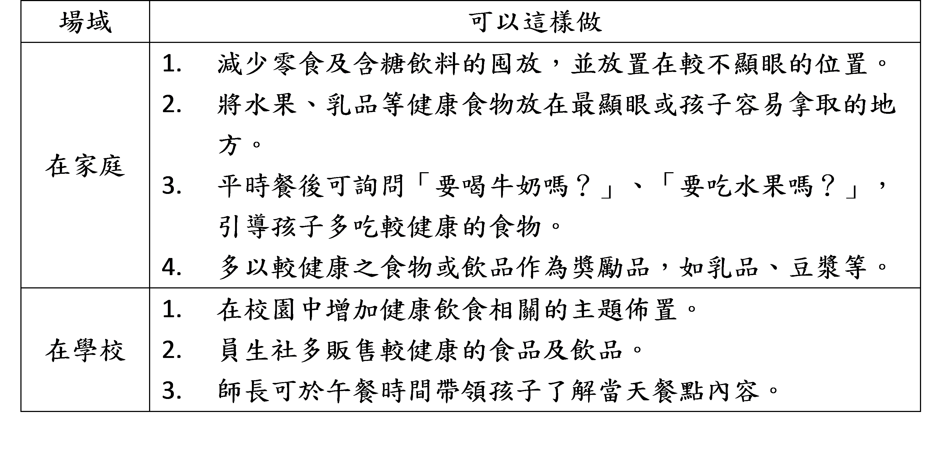
為了讓孩子吃得營養、健康成長，許多師長會下達「垃圾食物禁食令」
以避免孩子吃較不健康的食物，但過於嚴厲的禁止方式往往會使孩子產生抗拒
心理，甚至造成反效果，在大人看不見的時候大吃特吃，因此師長也常氣餒
的說「雖然一直耳提面命的提醒孩子『不可以』吃零食、餅乾、炸物和飲料等，
不過孩子們還是很愛吃」。比起禁止，更重要的是要先營造健康的飲食環境，
讓孩子無形間選擇健康營養的食物！
「推力理論」，指透過巧妙的設計，把人民輕輕地推向「對」的方向，
協助他們做出有利的決定，但選擇權仍在人民身上。在健康飲食教育上，
營造一個健康的飲食環境就是推力理論的一種，例如想降低飲用含糖飲料的
方法是廣設飲水機；想降低炸物加工品的攝取便要將健康的餐點擺在更易取得
的位置、或是供應餐點時提供多元的健康食物和飲品等。
透過改變的環境，加上師長輕輕的推動與提醒，可引導孩子主動多選擇較
健康食物、減少攝取零食與含糖飲料！
資料來源：校園食材登錄平臺＆董氏基金會食品營養中心

